NO2_2019
Stickstoffdioxid (NO2) im Jahr 2019
- Erstellt vom Umweltbundesamt mit Messdaten der Messnetze der Länder und des Bundes, zuletzt aktualisiert am 28.05.2020, Ergebnisse kaufmännisch gerundet.
- Kriterien für die Aggregation der Werte: Richtlinie 2008/50/EG des Europäischen Parlaments und des Rates über Luftqualität und saubere Luft für Europa.
- Die Auswertung basiert auf abschließend geprüften Messdaten.

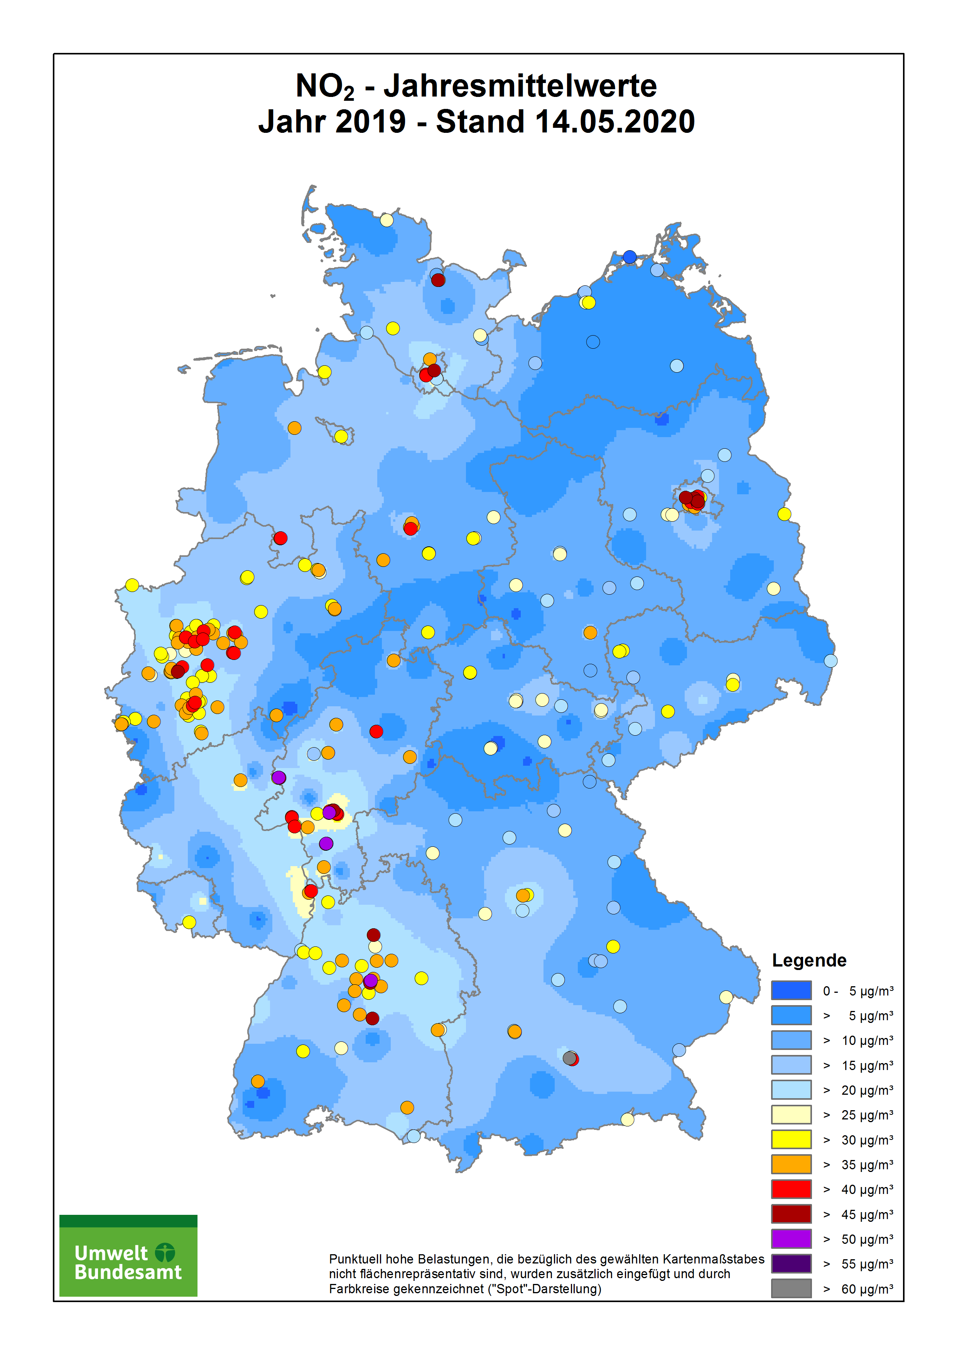
1) bei Messungen mit zu geringer zeitlicher Auflösung

Stationscode | Name / Messnetz | Stationsumgebung | Art der Station | Jahres-mittelwert in µg/m³ | Zahl der Stundenwerte > 200 µg/m³
 | Baden-Württemberg
DEBW029 | Aalen | vorstädtisches Gebiet | Hintergrund | 21 | 0
DEBW219 | Backnang Eugen-Adolff-Straße | städtisches Gebiet | Verkehr | 39 | --- 1)
DEBW076 | Baden-Baden | vorstädtisches Gebiet | Hintergrund | 14 | 0
DEBW213 | Balingen Schömberger Straße | vorstädtisches Gebiet | Verkehr | 28 | --- 1)
DEBW042 | Bernhausen | vorstädtisches Gebiet | Hintergrund | 24 | 0
DEBW046 | Biberach | vorstädtisches Gebiet | Hintergrund | 16 | 0
DEBW004 | Eggenstein | ländlich stadtnah | Hintergrund | 22 | 0
DEBW220 | Esslingen Grabbrunnenstraße | städtisches Gebiet | Verkehr | 39 | --- 1)
DEBW084 | Freiburg | städtisches Gebiet | Hintergrund | 16 | 0
DEBW122 | Freiburg Schwarzwaldstraße | städtisches Gebiet | Verkehr | 36 | 0
DEBW038 | Friedrichshafen | städtisches Gebiet | Hintergrund | 21 | 0
DEBW112 | Gärtringen | vorstädtisches Gebiet | Hintergrund | 12 | 0
DEBW009 | Heidelberg | städtisches Gebiet | Hintergrund | 21 | 0
DEBW151 | Heidelberg Mittermaierstraße | städtisches Gebiet | Verkehr | 34 | --- 1)
DEBW145 | Heidenheim Wilhelmstraße | vorstädtisches Gebiet | Verkehr | 36 | --- 1)
DEBW015 | Heilbronn | städtisches Gebiet | Hintergrund | 24 | 0
DEBW152 | Heilbronn Weinsberger Straße-Ost | städtisches Gebiet | Verkehr | 47 | 0
DEBW135 | Herrenberg Hindenburger Straße | städtisches Gebiet | Verkehr | 37 | --- 1)
DEBW133 | Ilsfeld König-Wilhelm-Straße | vorstädtisches Gebiet | Verkehr | 30 | --- 1)
DEBW080 | Karlsruhe Reinhold-Frank-Straße | städtisches Gebiet | Verkehr | 34 | 0
DEBW081 | Karlsruhe-Nordwest | städtisches Gebiet | Hintergrund | 21 | 0
DEBW022 | Kehl | vorstädtisches Gebiet | Industrie | 24 | 0
DEBW052 | Konstanz | städtisches Gebiet | Hintergrund | 19 | 0
DEBW223 | Leinfelden-Echterdingen Hauptstraße | städtisches Gebiet | Verkehr | 33 | --- 1)
DEBW120 | Leonberg Grabenstraße | städtisches Gebiet | Verkehr | 36 | 0
DEBW024 | Ludwigsburg | vorstädtisches Gebiet | Hintergrund | 22 | 0
DEBW098 | Mannheim Friedrichsring | städtisches Gebiet | Verkehr | 42 | 0
DEBW115 | Mannheim Luisenring (S) | städtisches Gebiet | Verkehr | 37 | --- 1)
DEBW005 | Mannheim-Nord | vorstädtisches Gebiet | Industrie | 23 | 0
DEBW229 | Marbach Schillerstraße | städtisches Gebiet | Verkehr | 36 | --- 1)
DEBW142 | Markgröningen Grabenstraße | vorstädtisches Gebiet | Verkehr | 33 | --- 1)
DEBW128 | Mühlacker Stuttgarter Straße | vorstädtisches Gebiet | Verkehr | 39 | --- 1)
DEBW073 | Neuenburg | vorstädtisches Gebiet | Hintergrund | 18 | 0
DEBW125 | Pfinztal Karlsruher Straße | vorstädtisches Gebiet | Verkehr | 34 | 0
DEBW033 | Pforzheim | städtisches Gebiet | Hintergrund | 23 | 0
DEBW130 | Pforzheim Jahnstraße | städtisches Gebiet | Verkehr | 33 | --- 1)
DEBW121 | Pleidelsheim Beihinger Straße | städtisches Gebiet | Verkehr | 36 | --- 1)
DEBW228 | Ravensburg Schussenstraße | städtisches Gebiet | Verkehr | 36 | --- 1)
DEBW027 | Reutlingen | städtisches Gebiet | Hintergrund | 23 | 0
DEBW147 | Reutlingen Lederstraße-Ost | städtisches Gebiet | Verkehr | 46 | 0
DEBW156 | Schramberg Oberndorfer Straße | städtisches Gebiet | Verkehr | 31 | 0
DEBW155 | Schwäbisch Gmünd Remsstraße | städtisches Gebiet | Verkehr | 34 | --- 1)
DEBW087 | Schwäbische Alb | ländlich regional | Hintergrund | 6 | 0
DEBW031 | Schwarzwald-Süd | ländlich regional | Hintergrund | 4 | 0
DEBW233 | Sindelfingen Hanns-Martin-Schleyer-Straße | städtisches Gebiet | Verkehr | 38 | --- 1)
DEBW118 | Stuttgart Am Neckartor | städtisches Gebiet | Verkehr | 53 | 2
DEBW099 | Stuttgart Arnulf-Klett-Platz | städtisches Gebiet | Verkehr | 43 | 0
DEBW116 | Stuttgart Hohenheimer Straße | städtisches Gebiet | Verkehr | 50 | 3
DEBW134 | Stuttgart Waiblinger Straße | städtisches Gebiet | Verkehr | 36 | --- 1)
DEBW013 | Stuttgart-Bad Cannstatt | städtisches Gebiet | Hintergrund | 25 | 0
DEBW059 | Tauberbischofsheim | vorstädtisches Gebiet | Hintergrund | 13 | 0
DEBW107 | Tübingen | vorstädtisches Gebiet | Hintergrund | 19 | 0
DEBW136 | Tübingen Mühlstraße | städtisches Gebiet | Verkehr | 39 | 0
DEBW019 | Ulm | städtisches Gebiet | Hintergrund | 24 | 0
DEBW138 | Ulm Zinglerstraße | städtisches Gebiet | Verkehr | 38 | --- 1)
DEBW039 | Villingen-Schwenningen | vorstädtisches Gebiet | Hintergrund | 14 | 0
DEBW023 | Weil am Rhein | vorstädtisches Gebiet | Hintergrund | 17 | 0
DEBW010 | Wiesloch | vorstädtisches Gebiet | Hintergrund | 17 | 0
 | Bayern
DEBY109 | Andechs/Rothenfeld | ländlich regional | Hintergrund | 7 | 0
DEBY001 | Ansbach/Residenzstraße | städtisches Gebiet | Verkehr | 28 | 0
DEBY005 | Aschaffenburg/Bussardweg | vorstädtisches Gebiet | Hintergrund | 25 | 0
DEBY007 | Augsburg/Bourges-Platz | städtisches Gebiet | Hintergrund | 24 | 0
DEBY110 | Augsburg/Karlstraße | städtisches Gebiet | Verkehr | 37 | 0
DEBY006 | Augsburg/Königsplatz | städtisches Gebiet | Verkehr | 25 | 0
DEBY099 | Augsburg/LfU | vorstädtisches Gebiet | Hintergrund | 16 | 0
DEBY122 | Bad Hindelang/Oberjoch | ländlich regional | Hintergrund | 8 | 0
DEBY079 | Bad Reichenhall/Kirchholzstraße | städtisches Gebiet | Hintergrund | 11 | 0
DEBY009 | Bamberg/Löwenbrücke | städtisches Gebiet | Hintergrund | 21 | 0
DEBY111 | Bayreuth/Hohenzollernring | städtisches Gebiet | Verkehr | 27 | 0
DEBY124 | Burgbernheim/Grüne Au | ländlich regional | Hintergrund | 11 | 0
DEBY012 | Burghausen/Marktler Straße | vorstädtisches Gebiet | Hintergrund | 20 | 0
DEBY113 | Erlangen/Kraepelinstraße | vorstädtisches Gebiet | Hintergrund | 16 | 0
DEBY196 | Garmisch-Partenkirchen/Wasserwerk | ländlich stadtnah | Hintergrund | 9 | 0
DEBY020 | Hof/LfU | vorstädtisches Gebiet | Hintergrund | 15 | 0
DEBY021 | Ingolstadt/Rechbergstraße | städtisches Gebiet | Verkehr | 23 | 0
DEBY028 | Kelheim/Regensburger Straße | städtisches Gebiet | Verkehr | 19 | 0
DEBY031 | Kempten (Allgäu)/Westendstraße | vorstädtisches Gebiet | Hintergrund | 19 | 0
DEBY004 | Kleinwallstadt/Hofstetter Straße | ländlich stadtnah | Hintergrund | 15 | 0
DEBY032 | Kulmbach/Konrad-Adenauer-Straße | städtisches Gebiet | Hintergrund | 19 | 0
DEBY033 | Landshut/Podewilsstraße | städtisches Gebiet | Verkehr | 24 | 0
DEBY035 | Lindau (Bodensee)/Friedrichshafener Straße | städtisches Gebiet | Verkehr | 22 | 0
DEBY013 | Mehring/Sportplatz | ländlich regional | Hintergrund | 13 | 0
DEBY189 | München/Allach | vorstädtisches Gebiet | Hintergrund | 21 | 0
DEBY089 | München/Johanneskirchen | vorstädtisches Gebiet | Hintergrund | 19 | 0
DEBY115 | München/Landshuter Allee | städtisches Gebiet | Verkehr | 63 | 1
DEBY039 | München/Lothstraße | städtisches Gebiet | Hintergrund | 27 | 0
DEBY037 | München/Stachus | städtisches Gebiet | Verkehr | 42 | 0
DEBY049 | Neustadt a.d. Donau/Eining | ländlich regional | Hintergrund | 9 | 0
DEBY052 | Neu-Ulm/Gabelsbergerstraße | städtisches Gebiet | Hintergrund | 27 | 0
DEBY053 | Nürnberg/Bahnhof | städtisches Gebiet | Verkehr | 32 | 0
DEBY058 | Nürnberg/Muggenhof | städtisches Gebiet | Hintergrund | 25 | 0
DEBY120 | Nürnberg/Von-der-Tann-Straße | städtisches Gebiet | Verkehr | 40 | 0
DEBY121 | Oberaudorf/Inntal-Autobahn | ländlich stadtnah | Verkehr | 28 | 0
DEBY187 | Oettingen/Goethestraße | vorstädtisches Gebiet | Hintergrund | 15 | 0
DEBY118 | Passau/Stelzhamerstraße | städtisches Gebiet | Hintergrund | 29 | 0
DEBY063 | Regensburg/Rathaus | städtisches Gebiet | Verkehr | 35 | 0
DEBY030 | Saal a.d. Donau/Regensburger Straße | vorstädtisches Gebiet | Hintergrund | 16 | 0
DEBY188 | Schwabach/Angerstraße | städtisches Gebiet | Hintergrund | 21 | 0
DEBY067 | Schwandorf/Wackersdorfer Straße | vorstädtisches Gebiet | Hintergrund | 18 | 0
DEBY068 | Schweinfurt/Obertor | städtisches Gebiet | Hintergrund | 21 | 0
DEBY072 | Tiefenbach/Altenschneeberg | ländlich regional | Hintergrund | 6 | 0
DEBY088 | Trostberg/Schwimmbadstraße | vorstädtisches Gebiet | Hintergrund | 17 | 0
DEBY075 | Weiden i.d.OPf./Nikolaistraße | städtisches Gebiet | Hintergrund | 23 | 0
DEBY119 | Würzburg/Stadtring Süd | städtisches Gebiet | Verkehr | 30 | 0
 | Berlin
DEBE051 | Berlin Buch | vorstädtisches Gebiet | Hintergrund | 14 | 0
DEBE065 | Berlin Frankfurter Allee | städtisches Gebiet | Verkehr | 35 | 0
DEBE056 | Berlin Friedrichshagen | ländlich stadtnah | Hintergrund | 11 | 0
DEBE062 | Berlin Frohnau (3.5 m) | ländlich stadtnah | Hintergrund | 11 | 0
DEBE032 | Berlin Grunewald (3.5 m) | ländlich stadtnah | Hintergrund | 13 | 0
DEBE067 | Berlin Hardenbergplatz | städtisches Gebiet | Verkehr | 34 | 0
DEBE084 | Berlin Hauptstraße | städtisches Gebiet | Verkehr | 42 | --- 1)
DEBE097 | Berlin Herrmannplatz | städtisches Gebiet | Verkehr | 45 | --- 1)
DEBE085 | Berlin Herrmannstraße | städtisches Gebiet | Verkehr | 45 | --- 1)
DEBE083 | Berlin Kantstraße | städtisches Gebiet | Verkehr | 34 | --- 1)
DEBE064 | Berlin Karl-Marx-Straße | städtisches Gebiet | Verkehr | 43 | 0
DEBE066 | Berlin Karlshorst | städtisches Gebiet | Hintergrund | 18 | 0
DEBE096 | Berlin Landsberger Allee | städtisches Gebiet | Verkehr | 41 | --- 1)
DEBE082 | Berlin Leipziger Straße | städtisches Gebiet | Verkehr | 48 | --- 1)
DEBE069 | Berlin Mariendorfer Damm | städtisches Gebiet | Verkehr | 39 | 0
DEBE027 | Berlin Marienfelde | ländlich stadtnah | Hintergrund | 12 | 0
DEBE068 | Berlin Mitte | städtisches Gebiet | Hintergrund | 23 | 0
DEBE034 | Berlin Neukölln | städtisches Gebiet | Hintergrund | 22 | 0
DEBE061 | Berlin Schildhornstraße | städtisches Gebiet | Verkehr | 39 | 0
DEBE018 | Berlin Schöneberg | städtisches Gebiet | Hintergrund | 21 | 0
DEBE063 | Berlin Silbersteinstraße | städtisches Gebiet | Verkehr | 40 | 0
DEBE086 | Berlin Sonnenallee | städtisches Gebiet | Verkehr | 46 | --- 1)
DEBE092 | Berlin Spandauer Damm | städtisches Gebiet | Verkehr | 48 | --- 1)
DEBE010 | Berlin Wedding | städtisches Gebiet | Hintergrund | 25 | 0
 | Brandenburg
DEBB068 | Bernau, Lohmühlenstr. | städtisches Gebiet | Verkehr | 23 | 0
DEBB086 | Blankenfelde-Mahlow | vorstädtisches Gebiet | Hintergrund | 14 | 0
DEBB055 | Brandenburg a.d. Havel | vorstädtisches Gebiet | Hintergrund | 12 | 0
DEBB049 | Brandenburg, Neuendorfer Str. | städtisches Gebiet | Verkehr | 23 | 0
DEBB064 | Cottbus | städtisches Gebiet | Hintergrund | 12 | 0
DEBB044 | Cottbus, Bahnhofstr. | städtisches Gebiet | Verkehr | 26 | 0
DEBB060 | Eberswalde, Breite Straße | städtisches Gebiet | Verkehr | 22 | 0
DEBB032 | Eisenhüttenstadt | vorstädtisches Gebiet | Industrie | 11 | 0
DEBB007 | Elsterwerda | vorstädtisches Gebiet | Hintergrund | 12 | 0
DEBB092 | Frankfurt (Oder) | vorstädtisches Gebiet | Hintergrund | 12 | 0
DEBB045 | Frankfurt (Oder), Leipziger Str. | städtisches Gebiet | Verkehr | 31 | 0
DEBB053 | Hasenholz (Buckow) | ländlich regional | Hintergrund | 9 | 0
DEBB065 | Lütte (Belzig) | ländlich regional | Hintergrund | 7 | 0
DEBB067 | Nauen | vorstädtisches Gebiet | Hintergrund | 12 | 0
DEBB048 | Neuruppin | vorstädtisches Gebiet | Hintergrund | 13 | 0
DEBB075 | Potsdam, Groß Glienicke | vorstädtisches Gebiet | Hintergrund | 13 | 0
DEBB073 | Potsdam, Großbeerenstr. | städtisches Gebiet | Verkehr | 30 | 0
DEBB054 | Potsdam, Zeppelinstr. | städtisches Gebiet | Verkehr | 29 | 0
DEBB021 | Potsdam-Zentrum | städtisches Gebiet | Hintergrund | 15 | 0
DEBB029 | Schwedt (Oder) | vorstädtisches Gebiet | Industrie | 10 | 0
DEBB066 | Spreewald | ländlich regional | Hintergrund | 7 | 0
DEBB083 | Spremberg | vorstädtisches Gebiet | Hintergrund | 9 | 0
DEBB063 | Wittenberge | vorstädtisches Gebiet | Hintergrund | 9 | 0
 | Bremen
DEHB006 | Bremen-Dobben | städtisches Gebiet | Verkehr | 34 | 0
DEHB013 | Bremen-Hasenbüren | ländlich regional | Industrie | 14 | 0
DEHB001 | Bremen-Mitte | städtisches Gebiet | Hintergrund | 22 | 0
DEHB004 | Bremen-Nord | städtisches Gebiet | Hintergrund | 17 | 0
DEHB012 | Bremen-Oslebshausen | städtisches Gebiet | Hintergrund | 20 | 0
DEHB002 | Bremen-Ost | städtisches Gebiet | Hintergrund | 20 | 0
DEHB011 | Bremerhaven-Cherbourger Straße | städtisches Gebiet | Verkehr | 33 | 0
DEHB005 | Bremerhaven-Hansastraße | städtisches Gebiet | Hintergrund | 20 | 0
 | Hamburg
DEHH079 | Hamburg Altona Elbhang | städtisches Gebiet | Hintergrund | 28 | 0
DEHH016 | Hamburg Billbrook | städtisches Gebiet | Industrie | 22 | 0
DEHH047 | Hamburg Bramfeld | vorstädtisches Gebiet | Hintergrund | 15 | 0
DEHH073 | Hamburg Finkenwerder Airbus | ländlich stadtnah | Industrie | 16 | 0
DEHH072 | Hamburg Finkenwerder West | städtisches Gebiet | Industrie | 17 | 0
DEHH033 | Hamburg Flughafen Nord | städtisches Gebiet | Hintergrund | 21 | 0
DEHH068 | Hamburg Habichtstraße | städtisches Gebiet | Verkehr | 48 | 0
DEHH081 | Hamburg Hafen | städtisches Gebiet | Hintergrund | 31 | 0
DEHH064 | Hamburg Kieler Straße | städtisches Gebiet | Verkehr | 43 | 0
DEHH070 | Hamburg Max-Brauer-Allee II (Straße) | städtisches Gebiet | Verkehr | 41 | 0
DEHH050 | Hamburg Neugraben | vorstädtisches Gebiet | Hintergrund | 13 | 0
DEHH008 | Hamburg Sternschanze | städtisches Gebiet | Hintergrund | 22 | 0
DEHH026 | Hamburg Stresemannstraße | städtisches Gebiet | Verkehr | 40 | 0
DEHH015 | Hamburg Veddel | städtisches Gebiet | Industrie | 30 | 0
DEHH059 | Hamburg Wilhelmsburg | städtisches Gebiet | Hintergrund | 24 | 0
 | Hessen
DEHE143 | Alsfeld Ludwigsplatz 1 | städtisches Gebiet | Verkehr | 42 | --- 1)
DEHE046 | Bad Arolsen | ländliches Gebiet | Hintergrund | 8 | 0
DEHE032 | Bebra | städtisches Gebiet | Hintergrund | 14 | 0
...

